Karte
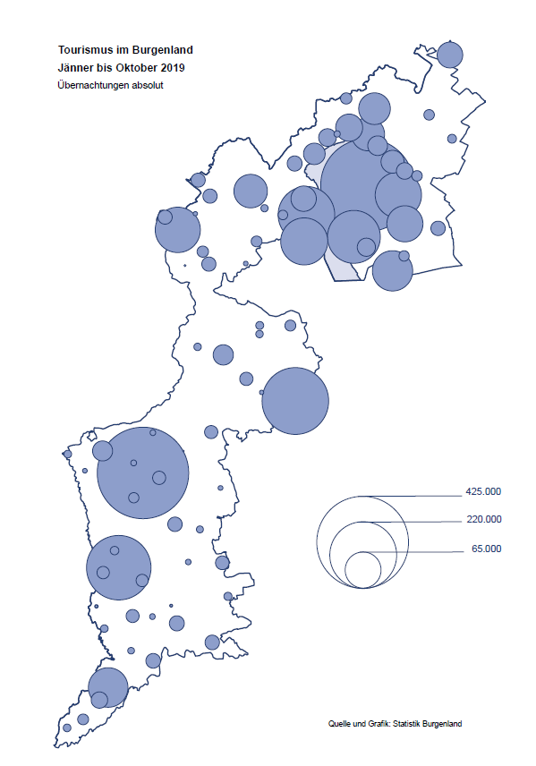

Bgld
Ankünfte nach Unterkunftsart |  |  |  |  |  |  |  | Übernachtungen nach Unterkunftsart |  |  |  |  |  |  |  | Daten für Grafik 2:
Sommer 2019 |  |  |  |  |  |  |  | Sommer 2019 |  |  |  |  |  |  |  |  | Monat | 2019 | 2018 | Ø 2008-2018 | 2018 | 2017 | 2016 | 2015 | 2014 | 2013 | 2012 | 2011 | 2010 | 2009 | 2008

Unterkunftsart | Ankünfte |  |  |  |  |  |  | Unterkunftsart | Übernachtungen |  |  |  |  |  |  |  |  | 2,799,286 | 3,050,564 | 2,942,791 | 3,050,564 | 3,092,657 | 3,084,025 | 2,914,691 | 2,912,637 | 2,853,243 | 2,938,655 | 2,933,357 | 2,911,034 | 2,866,984 | 2,812,852
 | Inländer |  | Ausländer |  | insgesamt |  |  |  | Inländer |  | Ausländer |  | insgesamt
 | 2018 | 2019 | 2018 | 2019 | 2018 | 2019 | % |  | 2018 | 2019 | 2018 | 2019 | 2018 | 2019 | % | Jänner | 1 | 142,561 | 145,246 | 133,615 | 145,246 | 145,386 | 144,674 | 134,038 | 133,981 | 132,179 | 136,230 | 128,519 | 131,684 | 122,258 | 115,574
 |  |  |  |  |  |  |  |  |  |  |  |  |  |  |  | Feber | 2 | 140,588 | 142,295 | 135,302 | 142,295 | 142,728 | 145,581 | 135,782 | 142,631 | 131,305 | 135,387 | 132,050 | 130,518 | 123,475 | 126,575
Burgenland | 542,082 | 563,354 | 155,829 | 172,754 | 697,911 | 736,108 | 5.5% | Burgenland | 1,517,084 | 1,549,839 | 531,810 | 558,219 | 2,048,894 | 2,108,058 | 2.9% | März | 3 | 163,253 | 168,732 | 153,629 | 168,732 | 155,317 | 173,021 | 148,988 | 147,200 | 164,265 | 148,907 | 139,865 | 155,416 | 138,932 | 149,276
Gewerbl. Beherbergungsbetrieb | 378,143 | 391,512 | 96,611 | 108,384 | 474,754 | 499,896 | 5.3% | Gewerbl. Beherbergungsbetrieb | 914,591 | 875,296 | 296,150 | 312,345 | 1,210,741 | 1,187,641 | -1.9% | April | 4 | 244,826 | 224,025 | 204,805 | 224,025 | 232,034 | 202,440 | 201,029 | 212,756 | 185,187 | 215,698 | 211,430 | 193,387 | 206,323 | 168,549
5/4-Stern | 222,835 | 228,169 | 51,745 | 60,239 | 274,580 | 288,408 | 5.0% | 5/4-Stern | 570,845 | 522,102 | 167,069 | 180,173 | 737,914 | 702,275 | -4.8% | Mai | 5 | 283,418 | 306,488 | 292,060 | 306,488 | 278,950 | 328,809 | 292,559 | 285,056 | 297,188 | 278,023 | 257,616 | 283,574 | 289,084 | 315,313
3-Stern | 126,168 | 134,259 | 36,568 | 40,835 | 162,736 | 175,094 | 7.6% | 3-Stern | 276,154 | 284,367 | 101,330 | 107,762 | 377,484 | 392,129 | 3.9% | Juni | 6 | 353,757 | 312,160 | 303,528 | 312,160 | 347,452 | 298,750 | 304,686 | 319,646 | 276,693 | 292,628 | 343,074 | 294,830 | 286,635 | 262,249
2/1-Stern | 29,140 | 29,084 | 8,298 | 7,310 | 37,438 | 36,394 | -2.8% | 2/1-Stern | 67,592 | 68,827 | 27,751 | 24,410 | 95,343 | 93,237 | -2.2% | Juli | 7 | 430,134 | 431,967 | 419,101 | 431,967 | 436,808 | 437,717 | 417,086 | 403,168 | 408,674 | 409,575 | 413,893 | 419,841 | 420,238 | 411,149
Privatquartier nicht auf Bauernhof | 23,714 | 26,060 | 8,941 | 8,863 | 32,655 | 34,923 | 6.9% | Privatquartier nicht auf Bauernhof | 57,681 | 62,083 | 32,275 | 32,180 | 89,956 | 94,263 | 4.8% | August | 8 | 513,292 | 486,508 | 504,986 | 486,508 | 503,565 | 510,434 | 483,048 | 494,104 | 488,499 | 519,743 | 517,405 | 525,560 | 512,657 | 513,324
Privatquartier auf Bauernhof | 12,937 | 13,296 | 4,426 | 4,669 | 17,363 | 17,965 | 3.5% | Privatquartier auf Bauernhof | 34,970 | 36,472 | 20,342 | 20,464 | 55,312 | 56,936 | 2.9% | September | 9 | 301,838 | 294,404 | 282,073 | 294,404 | 306,558 | 299,008 | 282,739 | 260,716 | 264,879 | 291,135 | 281,631 | 278,944 | 280,762 | 262,031
Campingplatz | 80,929 | 81,580 | 27,142 | 30,258 | 108,071 | 111,838 | 3.5% | Campingplatz | 239,391 | 240,744 | 86,509 | 94,204 | 325,900 | 334,948 | 2.8% | Oktober | 10 | 225,619 | 217,367 | 210,252 | 217,367 | 218,450 | 217,470 | 203,272 | 206,019 | 203,858 | 211,959 | 211,883 | 214,636 | 205,217 | 202,645
Kurheim der Sozialvers.träger | 2,680 | 2,067 | 5 | 8 | 2,685 | 2,075 | -22.7% | Kurheim der Sozialvers.träger | 67,668 | 57,784 | 106 | 152 | 67,774 | 57,936 | -14.5% | Nov | 11 |  | 183,958 | 171,903 | 183,958 | 181,241 | 179,370 | 171,475 | 171,477 | 179,421 | 179,009 | 165,174 | 163,604 | 153,273 | 162,933
Private und öffentliche Kurheime | 6,437 | 11,350 | 29 | 127 | 6,466 | 11,477 | 77.5% | Private und öffentliche Kurheime | 90,747 | 165,992 | 394 | 989 | 91,141 | 166,981 | 83.2% | Dez | 12 |  | 137,414 | 131,535 | 137,414 | 144,168 | 146,751 | 139,989 | 135,883 | 121,095 | 120,361 | 130,817 | 119,040 | 128,130 | 123,234
Jugendherberge | 5,417 | 5,936 | 2,134 | 2,282 | 7,551 | 8,218 | 8.8% | Jugendherberge | 15,255 | 18,336 | 6,225 | 4,135 | 21,480 | 22,471 | 4.6%
Ferienwohnung, Ferienhaus | 25,311 | 25,782 | 13,954 | 14,819 | 39,265 | 40,601 | 3.4% | Ferienwohnung, Ferienhaus | 83,865 | 80,827 | 84,339 | 83,929 | 168,204 | 164,756 | -2.0% | Überschrift1: | Übernachtungen im Burgenland 2015
Sonstige Unterkunft | 6,514 | 5,771 | 2,587 | 3,344 | 9,101 | 9,115 | 0.2% | Sonstige Unterkunft | 12,916 | 12,305 | 5,470 | 9,821 | 18,386 | 22,126 | 20.3% | Überschrift2: | im Vergleich zu 2015 und Ø 2005-2015

Übernachtungen im Sommer nach Unterkunftsarten
Übernachtungen nach Monaten
 |  |  |  |  |  |  |  |  |  |  |  |  |  |  |  | Daten für Grafik 1:
 |  |  |  |  |  |  |  |  |  |  |  |  |  |  |  |  | 2019 | 2018
 |  |  |  |  |  |  |  |  |  |  |  |  |  |  |  | 5/4-Stern | 702,275 | 737,914
 |  |  |  |  |  |  |  |  |  |  |  |  |  |  |  | 3-Stern | 392,129 | 377,484
 |  |  |  |  |  |  |  |  |  |  |  |  |  |  |  | 2/1-Stern | 93,237 | 95,343
 |  |  |  |  |  |  |  |  |  |  |  |  |  |  |  | Privatquartier | 151,199 | 145,268
 |  |  |  |  |  |  |  |  |  |  |  |  |  |  |  | Campingplatz | 334,948 | 325,900
 |  |  |  |  |  |  |  |  |  |  |  |  |  |  |  | Kurheim, Erhol. | 224,917 | 158,915
 |  |  |  |  |  |  |  |  |  |  |  |  |  |  |  | Sonst. Unterk. | 209,353 | 208,070

 |  |  |  |  |  |  |  |  |  |  |  |  |  |  |  | Kontrolle | 2,108,058 | 2,048,894

6 |  |  |  |  |  |  |  |  | 7

Übernachtungen im Burgenland im November |  |  |  |  |  |  |  |  | Übernachtungen im Burgenland 2011
nach Unterkunftsarten |  |  |  |  |  |  |  |  | im Vergleich zu 2010 und Ø 2000-2010

Gemeinde20
Die 20 Gemeinden mit den meisten Übernachtungen
Sommer 2019

Gemeinde | Ankünfte |  |  | Übernachtungen
 | 2018 | 2019 | % | 2018 | 2019 | %

Podersdorf am See | 124,563 | 126,858 | 1.8% | 385,537 | 389,429 | 1.0%
Bad Tatzmannsdorf | 50,430 | 50,825 | 0.8% | 260,055 | 249,599 | -4.0%
Lutzmannsburg | 51,916 | 55,097 | 6.1% | 128,804 | 133,406 | 3.6%
Rust | 49,140 | 50,634 | 3.0% | 126,197 | 129,340 | 2.5%
Illmitz | 35,483 | 35,900 | 1.2% | 120,227 | 121,360 | 0.9%
Stegersbach | 39,000 | 44,986 | 15.3% | 106,319 | 120,308 | 13.2%
Mörbisch am See | 32,556 | 34,715 | 6.6% | 99,256 | 103,305 | 4.1%
Frauenkirchen | 32,020 | 33,659 | 5.1% | 65,333 | 68,768 | 5.3%
Bad Sauerbrunn | 7,326 | 7,556 | 3.1% | 61,806 | 61,724 | -0.1%
Pamhagen | 12,801 | 12,093 | -5.5% | 60,054 | 60,632 | 1.0%
Jennersdorf | 22,482 | 24,421 | 8.6% | 55,341 | 55,982 | 1.2%
Sankt Andrä am Zicksee | 7,871 | 7,572 | -3.8% | 47,475 | 45,966 | -3.2%
Neusiedl am See | 17,712 | 19,144 | 8.1% | 42,009 | 42,616 | 1.4%
Eisenstadt | 20,427 | 21,290 | 4.2% | 37,200 | 42,105 | 13.2%
Parndorf | 19,503 | 27,970 | 43.4% | 27,107 | 37,990 | 40.1%
Jois | 12,271 | 13,148 | 7.1% | 28,548 | 31,191 | 9.3%
Oggau am Neusiedler See | 8,707 | 9,524 | 9.4% | 26,599 | 29,384 | 10.5%
Purbach am Neusiedler See | 8,066 | 8,768 | 8.7% | 18,376 | 21,802 | 18.6%
Gols | 9,190 | 9,871 | 7.4% | 19,929 | 20,062 | 0.7%
Kittsee | 1,449 | 1,445 | -0.3% | 19,987 | 19,893 | -0.5%

Die 10 Gemeinden mit den meisten Übernachtungen im Sommer
 |  |  |  |  |  |  |  | Daten für Grafik: | 2018 | 2019 | 2018 | 2019
 |  |  |  |  |  |  | 1 | Podersdorf am See | 385,537 | 389,429 | 60.7 | 58.1
 |  |  |  |  |  |  | 2 | Bad Tatzmannsdorf | 260,055 | 249,599 | 40.9 | 37.2
 |  |  |  |  |  |  | 3 | Lutzmannsburg | 128,804 | 133,406 | 20.3 | 19.9
 |  |  |  |  |  |  | 4 | Rust | 126,197 | 129,340 | 19.9 | 19.3
 |  |  |  |  |  |  | 5 | Illmitz | 120,227 | 121,360 | 18.9 | 18.1
 |  |  |  |  |  |  | 6 | Stegersbach | 106,319 | 120,308 | 16.7 | 18.0
 |  |  |  |  |  |  | 7 | Mörbisch am See | 99,256 | 103,305 | 15.6 | 15.4
 |  |  |  |  |  |  | 8 | Frauenkirchen | 65,333 | 68,768 | 10.3 | 10.3
 |  |  |  |  |  |  | 9 | Bad Sauerbrunn | 61,806 | 61,724 | 9.7 | 9.2
 |  |  |  |  |  |  | 10 | Pamhagen | 60,054 | 60,632 | 9.5 | 9.0
 |  |  |  |  |  |  |  | restliche Gemeinden | 635,306 | 670,187 | 100.0 | 100.0

 |  |  |  |  |  |  |  | Insgesamt | 2,048,894 | 2,108,058

16

Karte InlAusl
